레이아웃
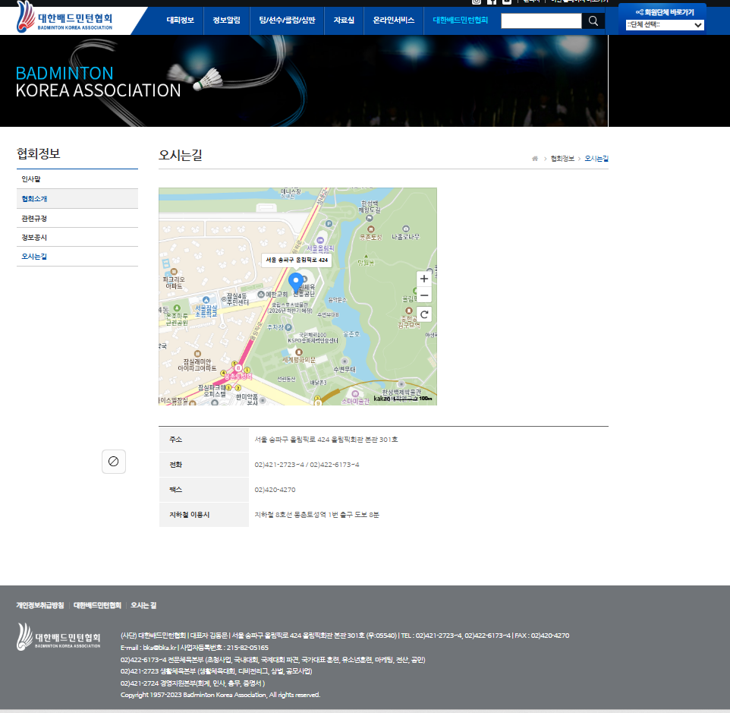
메인
 | 배드민턴 API
 |  | http://www.koreabadminton.org/search/list.asp
 |  | http://www.koreabadminton.org/Competition/international.asp#TAB1#MAJGA1
 |  | http://www.koreabadminton.org/Competition/info/Member/schedule.asp

 |  | 지도 | http://www.koreabadminton.org/Info/map.asp

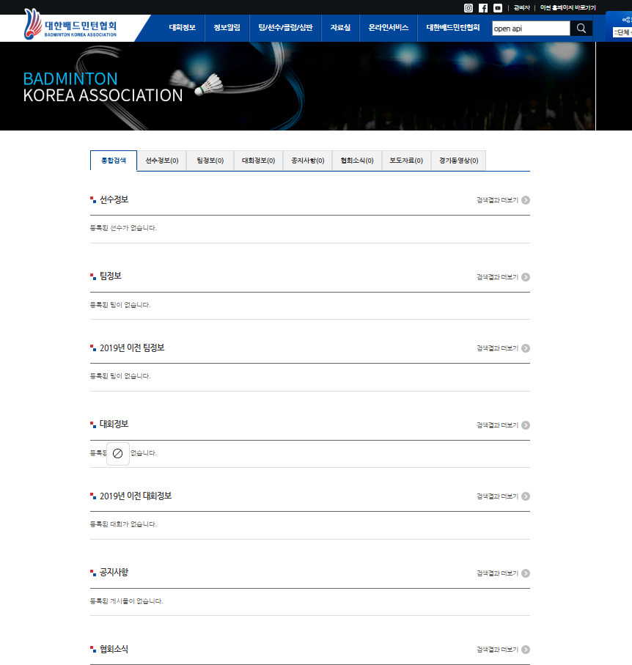
 |  | 회원정보 |  | http://www.koreabadminton.org/Teamclub/national_athlete.asp
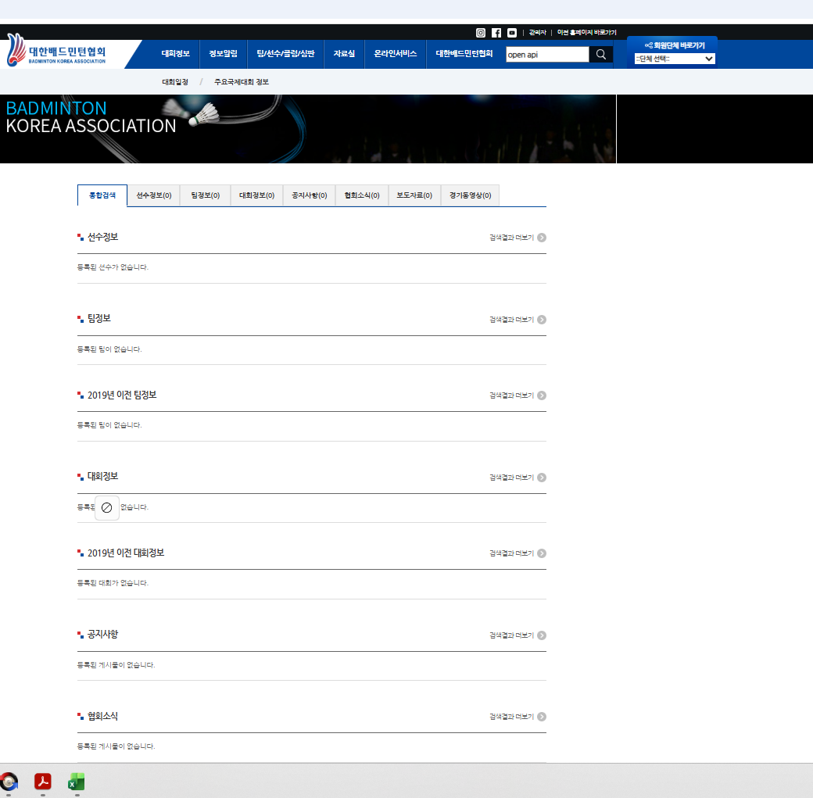

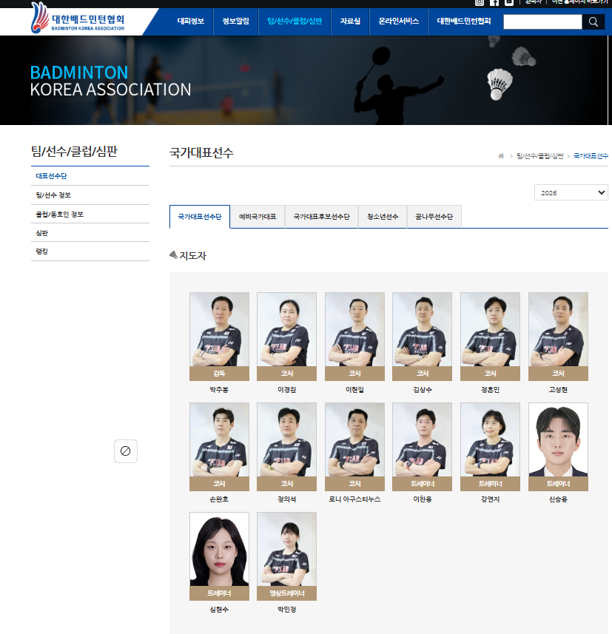

 |  | https://www.nike.com/

